Hoja1
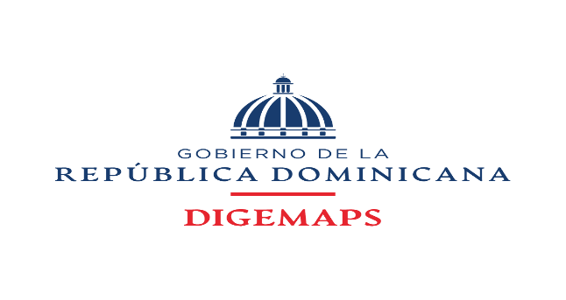

DIRECCION GENERAL DE MEDICAMENTOS, ALIMENTOS Y PRODUCTOS SANITARIOS

FUENTE 2122 RECURSOS DE CAPTACION DIRECTA DE DIGEMAPS DEL MINISTERIO DE SALUD PUBLICA DIRIGIDA A LA CUENTA CUT AÑO 2026

INFORME DE RECAUDACIONES MES DE FEBRERO 2026
CUENTA |  | MONTO
100010102521794 DIGEMAPS |  | $23,905,032.27
9604738433 VUCE |  | $8,498,000.00
SIRITE |  | $4,097,000.00
TOTALES |  | 36,500,032.27

PREPARADO POR:
 | YOVANNA ARAUJO
 | Tecnico Administrativo
 | DIGEMAPS
 | 2026-03-10

REVISADO POR:
 | ANTONIO GOMEZ
 | Coordinador Adm y Financiero
 | DIGEMAPS

